关系图
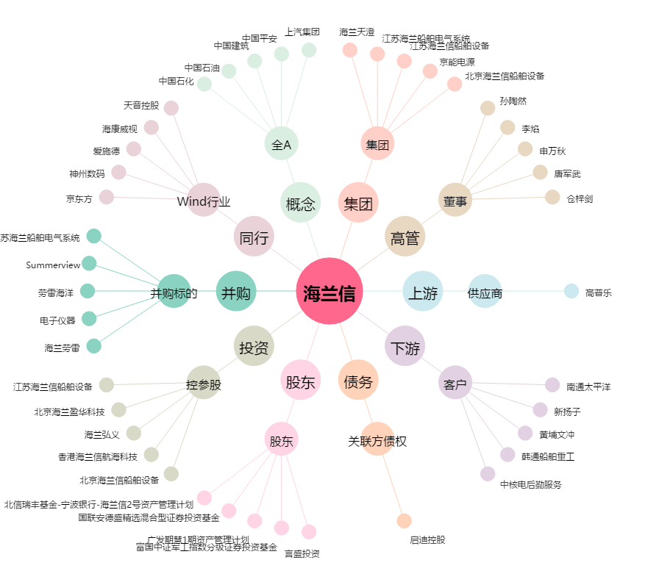
海兰信[300065.SZ] - 关系概览图

